Amenazas
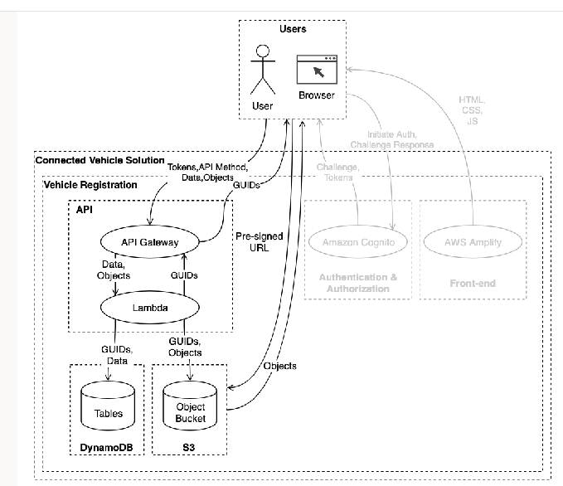
 |  | Label-Assumptions | Description
Integrantes: |  | WWWO-Assume-1 | Acceso al S3 puede ser de un usuario registrado.
Cristian David Naranjo Orjuela |  | WWWO-Assume-2 | Ataque a la conficidencialidad al AWS Lambda.
Camilo Castaño Quintanilla |  | WWWO-Assume-3 | Ataque a la integridad al AWS Lambda.
Laura Sofía Gil Chaves |  | WWWO-Assume-4 | No hay violación al no repudio del API gateway
Juliana Briceño Castro |  | WWWO-Assume-5 | Descargar URL no identificados en la base de datos.
 |  | WWWO-Assume-6 | El sistema puede manejar grandes cantidades de solicitudes.
 |  | WWWO-Assume-7 | Autenticacion segura de Amazon cognito.
 |  | WWWO-Assume-8 | Acceso al DynamoDB puede ser de un usuario registrado.

Threat ID | Threat Stament | Element | STRIDE | Threat ID | LikeHood | Impact | Promedio
TO1 | Un atacante que tenga las credenciales de un usuario puede suplantarlos que impacta negativamente al acceso de datos de la aplicación. | S3 | S | TO1 | 4 | 5 | 9
TO2 | Un atacante que tenga acceso a la base de datos DynamoDB puede modifcar los datos dentro de la aplicación que impacta negativamente al sistema. | Dynamo DB | T | TO2 | 5 | 3 | 8
TO3 | Un atacante que tenga acceso a la base de datos S3 puede eliminar los datos dentro de la aplicación que impacta negativamente al sistema. | S3 | T | TO3 | 5 | 4 | 9
TO4 | Un atacante que modique el dataflow del API Gateway puede alterar la integridad de los datos que impacta negativamente al sistema. | API Gateway | T | TO4 | 4 | 3 | 7
TO5 | Un atacante realiza acciones malintecionadas puede negarse a aceptar la culpa que impacta negativamente a la investigación de los culpables. | API Gateway | R | TO5 | 3 | 4 | 7
TO6 | Un atacante realiza acciones malintecionadas y puede borrar el registro de actividades que impacta negativamente a la trazabilidad los culpables. | API Gateway | R | TO6 | 4 | 3 | 7
TO7 | Un atacante expone la información de la base de datos S3 que impacta negativamente a la confidencialidad de los datos. | S3 | I | TO7 | 5 | 4 | 9
TO8 | Un usuario expone información de los vehiculos que impacta accidentalmente a la confidencialidad del sistema. | Users | I | TO8 | 3 | 4 | 7
TO9 | Un atacante borra los datos de los vehiculos de la base de datos que impacta negativamente la integridad de la información. | Dynamo DB | D | TO9 | 5 | 3 | 8
TO10 | Un usuario elimina los datos de la base de datos que impacta accidentamente a la integridad de la infromación. | Dynamo DB | D | TO10 | 4 | 3 | 7
TO11 | Un atacante envía multiples peticiones que satura el sistema que impacta negativamente al agotamiento de los servicios. | API Gateway | D | TO11 | 4 | 4 | 8
TO12 | Un atacante remueve el API Gateway que impacta negativamente al componente Lambda. | API Gateway | E | TO12 | 4 | 2 | 6
TO13 | Un atacante modifica los permisos de autorización del API Gateway que impacta negativamente a la seguridad del sistema. | API Gateway | E | TO13 | 5 | 3 | 8

Threat ID | Mitigación |  | Threat Statement |  |  |  | "Did we do a good job?" phase of the threat modeling process. Teniendo en cuenta los conocimientos de segruidad del grupo, concluimos que se realizó un buen análisis de amenzas y para cada una de ellas se propuso un control adecuado que fortalecen la seguridad. Sin embargo, tendriamos que tener más información sobre el sistema y los servicios de AWS para garatizar mejores solcuiones de ciberseguridad.
TO1 | Utilizar y realizar un sistema de validación para el API con el fin que no acepte peticiones de dominios no autorizados. |  | A threat actor with possession of a similar domain name can trick our users into interacting with a fake endpoint which leads to interception of valid API requests, negatively impacting vehicle registration, vehicle listing, registration status, and vehicle registration documents.
TO2 | Creación de roles, donde para cada uno se restrinjan las operaciones de los vehículos. |  | A threat actor who is able to access the DynamoDB tables can access sensitive data, resulting in reduced confidentiality of vehicle registration, vehicle listing, and registration status.
TO3 | Implementar una herramienta de validación antes de ingresar al S3, y en caso de no acceso se redirige un proxy, Si este tiene acceso, de igual manera, los datos se encontraran cifrados para la transferencia de estos. |  | A threat actor with access to data in transit between the user and the Amazon S3 bucket can read or modify that data, resulting in reduced confidentiality and/or integrity of vehicle registration documents.
TO4 | Tener un monitoreo continuo de todos los objetos de los vehiculos, y que el archivo donde se registre este monitoreo no sea moficable. |  | A threat actor who can register a vehicle can claim they did not do so which leads to the actor disputing financial charges related to the registration of a vehicle, resulting in reduced integrity of billing.
TO5 | Implementar permisos de lectura para el usuario sólo tenga acceso a su propia información. |  | A threat actor who is authenticated and can make API requests can read information they should not be authorized to read, resulting in reduced confidentiality of vehicle registration, vehicle listing, registration status, and vehicle registration documents.
TO6 | Restringir los datos confidenciales registados del lambda, creando roles específicos con privilegios mínimos donde se cree un sistema que detecte y responda ante anomalías. |  | A threat actor who is able to access the AWS Lambda function logs can find sensitive data captured within the logs, resulting in reduced confidentiality of vehicle registration, vehicle listing, registration status, and vehicle registration documents.
TO7 | Creación de roles, donde para cada uno se restrinjan las operaciones de eliminación de los vehículos del DynamoDB. |  | A threat actor with access to an IAM Principal with modify access to the DynamoDB tables can delete the data, resulting in reduced availability of vehicle registration, vehicle listing, and registration status.
TO8 | Implementar control de acceso basado en políticas de IAM, así creando roles donde para cada uno se restrinjan las operaciones de eliminación de los vehículos del S3 Bucket. |  | A threat actor with access to an IAM Principal with modify access to the S3 bucket can cause data in the Amazon S3 bucket to be deleted, resulting in reduced availability of vehicle registration documents.
TO9 | Configurar el API Gateway para realizar controles estrictos de estraa y verificar que los parámetros de la API estén alineados con los permisos del usuario autenticado en Cognito. |  | A threat actor with access to modify network traffic can manipulate API parameter input which leads to the API Gateway performing actions on another user's resources, resulting in reduced integrity and confidentiality of vehicle registration, vehicle listing, registration status, and vehicle registration documents.
TO10 | Hacer uso de análisis de logs automatizados para detectar intentos de acceso no autorizados en los vehículos. |  | A threat actor can use an error in authorization logic which leads to the ability to perform actions they should not be authorized to perform, negatively impacting vehicle registration, vehicle listing, registration status, and vehicle registration documents.

